상품제안서
알록달록 모기 퇴치 LED모기팔찌 실리콘 식물오일 L5 | 상품코드: F27636

 |  |  |  |  |  |  | 02-412-0044 | www.easy1.co.kr
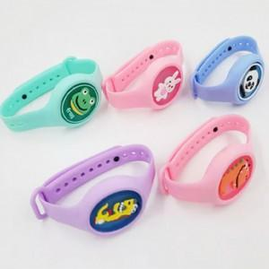

【상세/제작정보】 | 인쇄불가. 스티커 제작 및 부착 비용 별도 발생

【인쇄/포장옵션】 | / 포장지포장

【공급단가】 | 수량 | 500~ | 1,000~ | 3,000~ | 5,000~ | 10,000~
*VAT별도 | 단가 | 1,040원 | 1,020원 | 1,000원 | 960원 | 920원

【상품 URL】 | https://dev.easy1.co.kr:443/src/goods_detail.php?gdno=27636

